Sheet1
当日の実施体制 |  |  |  |  |  |  |  |  |  |  |  |  |  |  |  |  |  |  |  |  |  | 推奨する人員配置

 |  |  |  |  |  |  |  |  |  |  |  |  |  |  | 9 |  |  | 年 | 月 |  | 日
 |  |  |  |  |  |  |  |  |  |  |  |  |  |  |  |  |  |  |  |  |  |  | 〈館内図〉
催事名
２
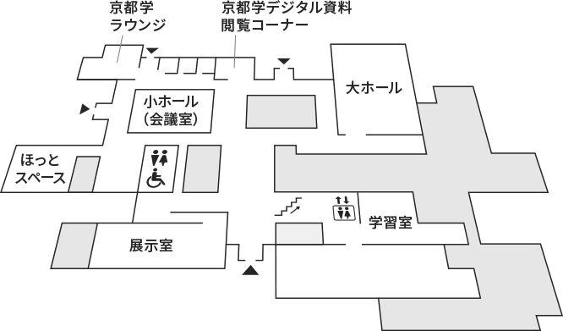
開催日 |  |  |  |  |  | 年 |  |  | 月 |  |  | 日 |  |  | ( |  |  | )
２
西出入口
３
貸出時間 |  |  |  |  | 9:00～12:00 |  |  |  |  | 13:00～17:00 |  |  |  |  |  |  | 18:00～21:00

３

４
担当者名

南出入口
光庭
当日の緊急連絡先 |  |  | ( |  |  |  | ) |  |  | －

１
ホワイエ
１

１
予定表

５
 | : |  |  |  |  |  |  |  |  |  |  |  |  |  | （例）

 | : |  |  |  |  |  |  |  |  |  |  |  |  |  | 10:30:00 |  |  | 担当者来館(1名)

 | : |  |  |  |  |  |  |  |  |  |  |  |  |  | 10:45:00 |  |  | スタッフ集合(5名)
正面 出入口

 | : |  |  |  |  |  |  |  |  |  |  |  |  |  | 11:00:00 |  |  | 準備
駐輪場
６
 | : |  |  |  |  |  |  |  |  |  |  |  |  |  | 12:30:00 |  |  | 開場

 | : |  |  |  |  |  |  |  |  |  |  |  |  |  | 13:00:00 |  |  | 開演

 | : |  |  |  |  |  |  |  |  |  |  |  |  |  | 16:00:00 |  |  | 終演

～
 | : |  |  |  |  |  |  |  |  |  |  |  |  |  |  |  |  | 片付け

 |  |  |  |  |  |  |  |  |  |  |  |  |  |  |  |  |  |  |  |  |  |  | １ | 〈受付〉 ホワイエまたは各ホール前に設置、応対で離れる場合があるので複数名受付場所に配置
 | : |  |  |  |  |  |  |  |  |  |  |  |  |  | 16:45:00 |  |  | 完全撤収

※多人数での催事や搬出入に時間がかかる場合は、催事終了時間を早めに設定してください。
 |  |  |  |  |  |  |  |  |  |  |  |  |  |  |  |  |  |  |  |  |  |  | ２ | 〈ホール内誘導〉 各ホール内の前方・後方にそれぞれ配置
人員配置

受付 | 名 | ホール内誘導 |  |  |  |  | 名 | 運営進行 |  |  |  |  |  | 名

AV機器操作 |  | 名 |  | 館内整理 |  |  |  | 名 |  | 館外整理 |  |  |  |  |  | 名 |  |  |  |  |  |  | ３ | 〈運営進行〉 司会進行は舞台操作卓付近(大ホール)、演台付近(小ホール)に配置、全体の調整役は状況に応じ移動

※推奨する人員配置が裏面（次頁）にございますのでご確認ください。

確認事項 |  |  |  |  |  |  |  |  |  |  |  |  |  |  |  |  |  |  |  |  |  |  | ４ | 〈AV機器操作〉 AV調整室に配置、小ホールへ映像を飛ばす等内容に応じて複数名配置

駐車場・ トラックヤード使用
 |  |  |  | 無 |  |  | 有 | ( |  |  | 駐車場 |  |  | トラックヤード |  |  |  |  | )
 |  |  |  |  |  |  |  |  |  |  |  |  |  |  |  |  |  |  |  |  |  |  | ５ | 〈館内整理〉※人員確保が特に必要な場所となります 正面出入口から入館者を誘導するためにホワイエに配置、来館見込みに応じて各出入口に配置

台車の使用
 |  |  |  | 無 |  |  | 有
 |  |  |  |  |  |  |  |  |  |  |  |  |  |  |  |  |  |  |  |  |  |  | ６ | 〈館外整理〉 駐輪場・駐車場付近に配置、来館見込み・催事開始時間に応じて列整理も配置

搬出入 経路 (※台車使用、機材搬入等がある場合ご記入ください)
 |  |  |  | 北西出入口 |  |  | 南出入口 |  |  |  | トラックヤード

有線LANの使用
 |  |  |  | 無 |  |  | 有 |  |  |  |  |  |  |  |  |  |  |  |  |  |  | ※催事内容によって、必要な人員配置は変わります。配置場所、人員に迷われる場合は、ご相談ください。

ご来賓出席・取材予定 |  |  |  |  |  |  |  |  | 内容：
 |  |  |  | 無 |  |  | 有
 |  |  |  |  |  |  |  |  | 人数： |  |  | 名 | ／ | 来館時間： |  |  |  |  |  | 頃

※催事が円滑に進むように、催事当日の実施体制を確認しています。 まだお決まりでない箇所については、お早めに整えていただきますようお願いします。

